Emoções por segundo
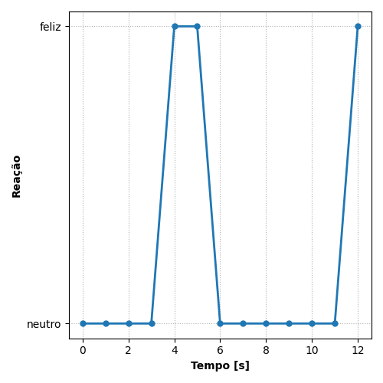
REAÇÃO | TEMPO [s]
neutro | 0
neutro | 1
neutro | 2
neutro | 3
feliz | 4
feliz | 5
neutro | 6
neutro | 7
neutro | 8
neutro | 9
neutro | 10
neutro | 11
feliz | 12

Ranking de reações
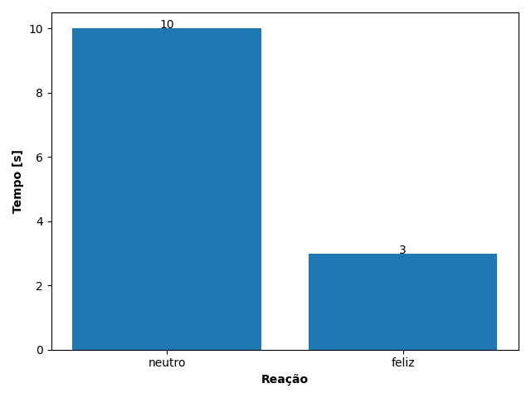
REAÇÃO | TEMPO [s]
neutro | 10
feliz | 3

